关系图
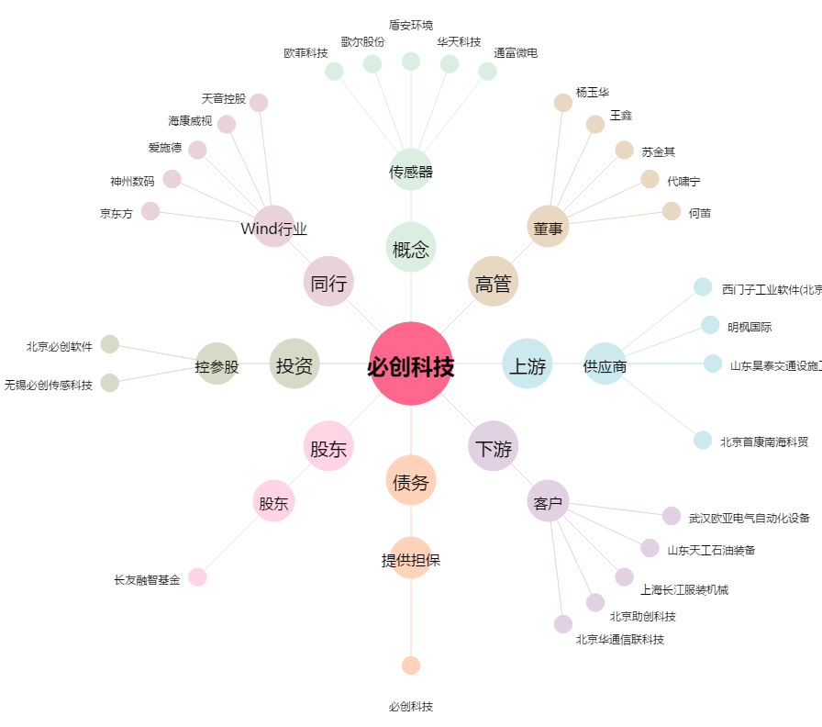
必创科技[300667.SZ] - 关系概览图

